Relatório Fotográfico
 |  | CHECKLIST DE ENTREGA DE OBRA

EDITAL DE CONCESSÃO: | nº 069/96 |  |  | OBJETO DO CONTRATO: | BR-116/RS, entre Camaquã (km 400,500) à Jaguarão (km 661) e BR-392/RS, km 0 (Rio Grande) ao km 199,700 (Santana da Boa Vista)
OBRA PER: | Projeto de Recuperação da Ponte sobre o Arroio Grande, localizada no km 481+873 da BR-116/RS. |  |  | ANO: | 27
DATA DO RELATÓRIO : | 2025-01-30 |  |  | DATA DE CONCLUSÃO DA OBRA: | 2015-12-14

TIPO DE OBRA

 | Vias Marginais |  | OAE |  |  | Acessos |  | Interseções
1. Serviços Preliminares
1.1 | Serviços Iniciais
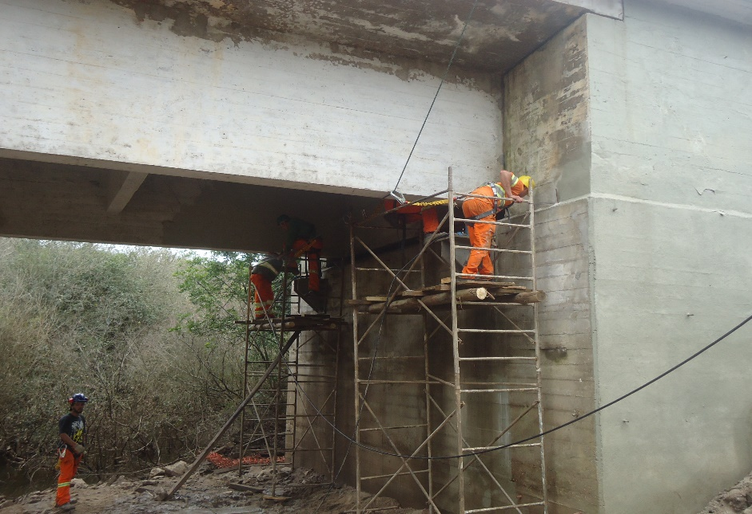
Instalação de andaime
2. Mesoestrutura/Superestrutura
2.1 | Mesoestrutura/Superestrutura
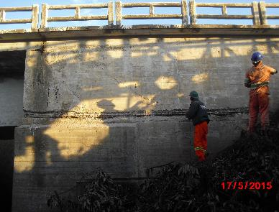 |  | 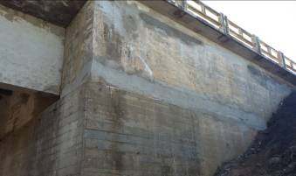 |  | 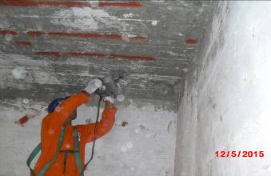 |  |  | 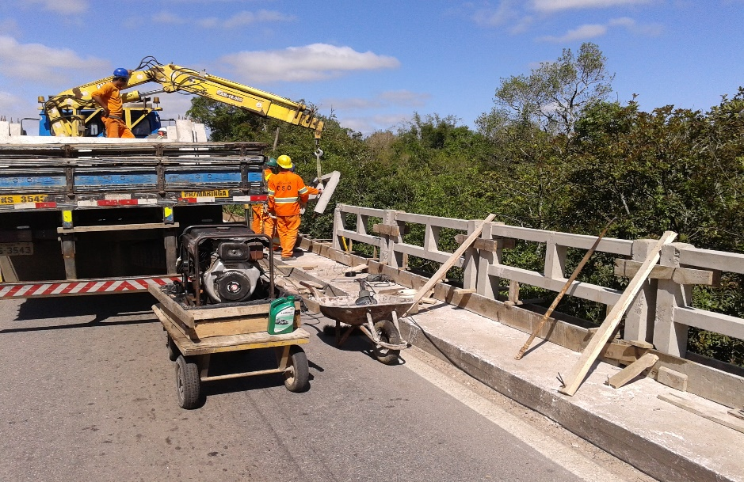
Apicoamento da estrutura |  | injeção de concreto nas áreas com concreto disgregado/segregado |  | Limpeza e apicoamento da estrutura |  |  | Tratamento da laje em balanço
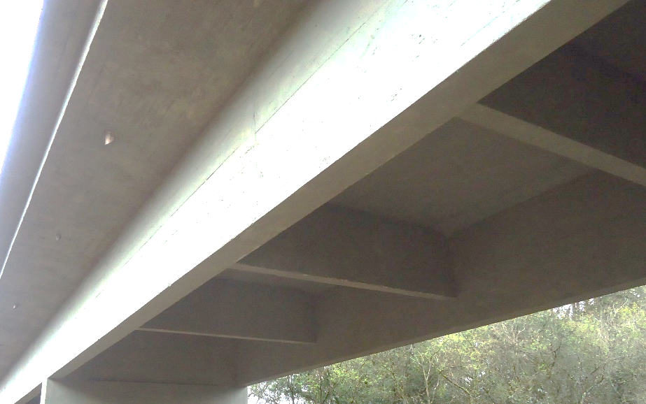 |  | 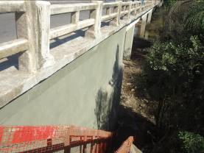 |  | 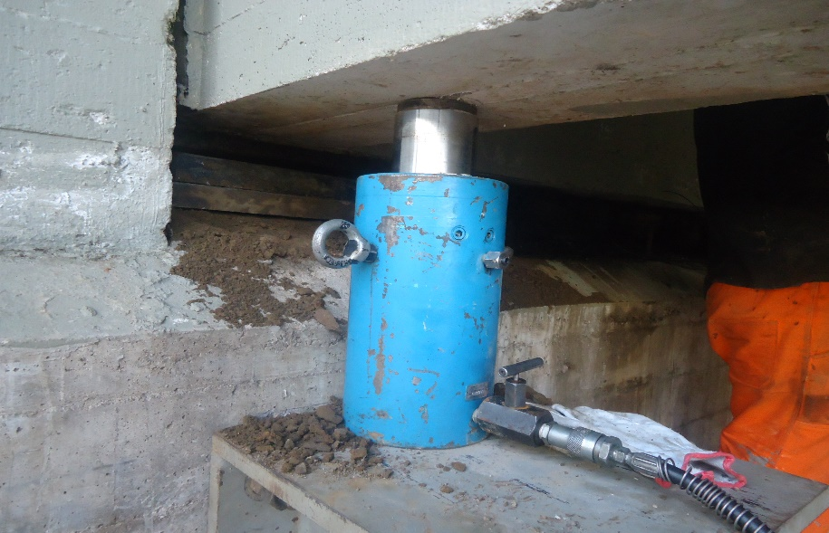 |  |  | 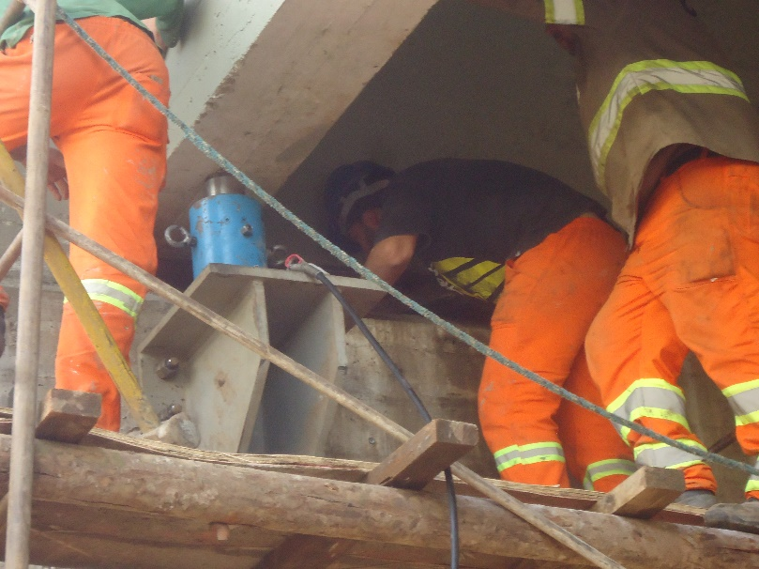
Impermeabilização e pintura da estrutura |  | Pintura e tratametno de fissuras |  | Macaqueamento da estrutura para troca de aparelhos de apoio |  |  | Macaqueamento da estrutura para troca de aparelhos de apoio
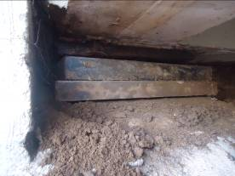 |  | 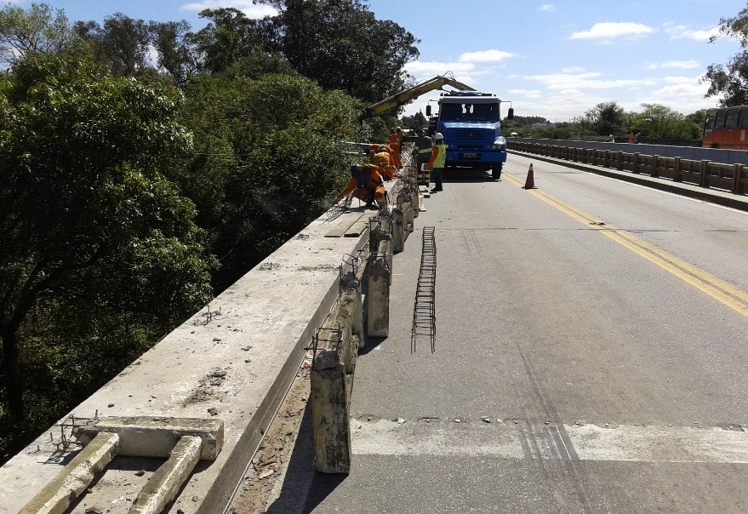 |  | 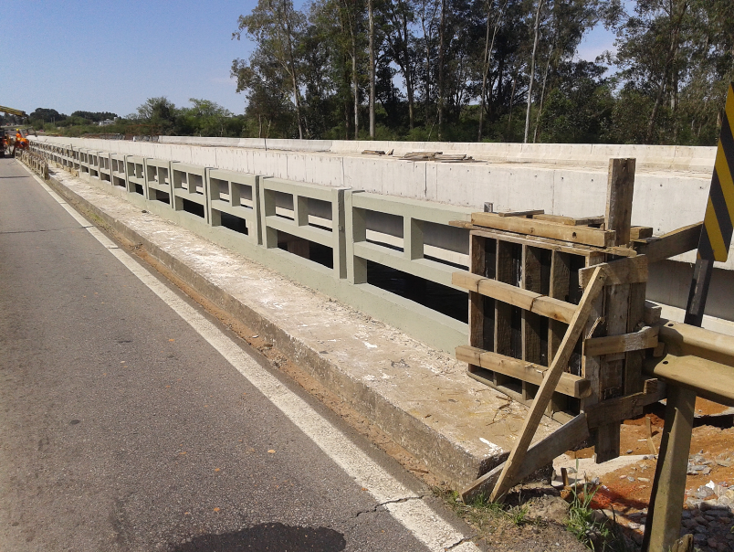 |  |  | 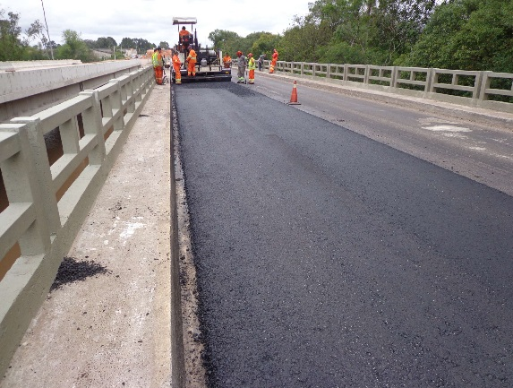
Substituição de aparelhos de apoio |  | Substituição de guarda-corpo |  | Substituição de guarda-corpo |  |  | Pavimentação
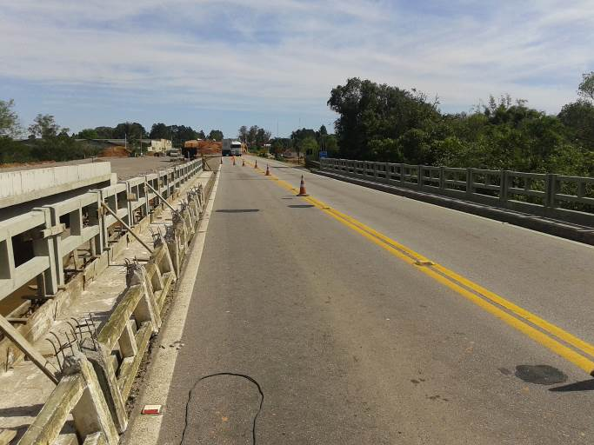 |  | 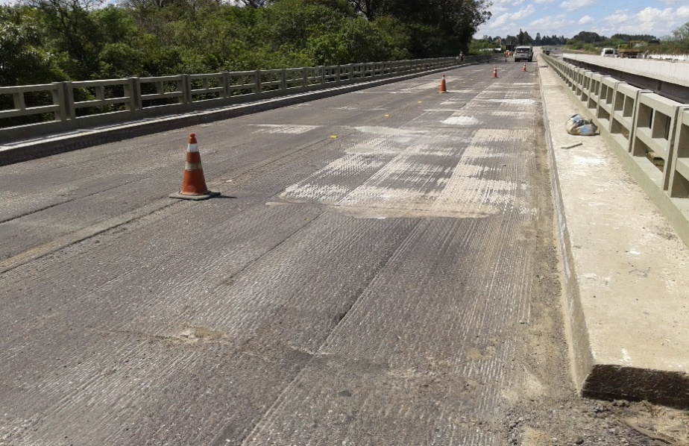 |  | 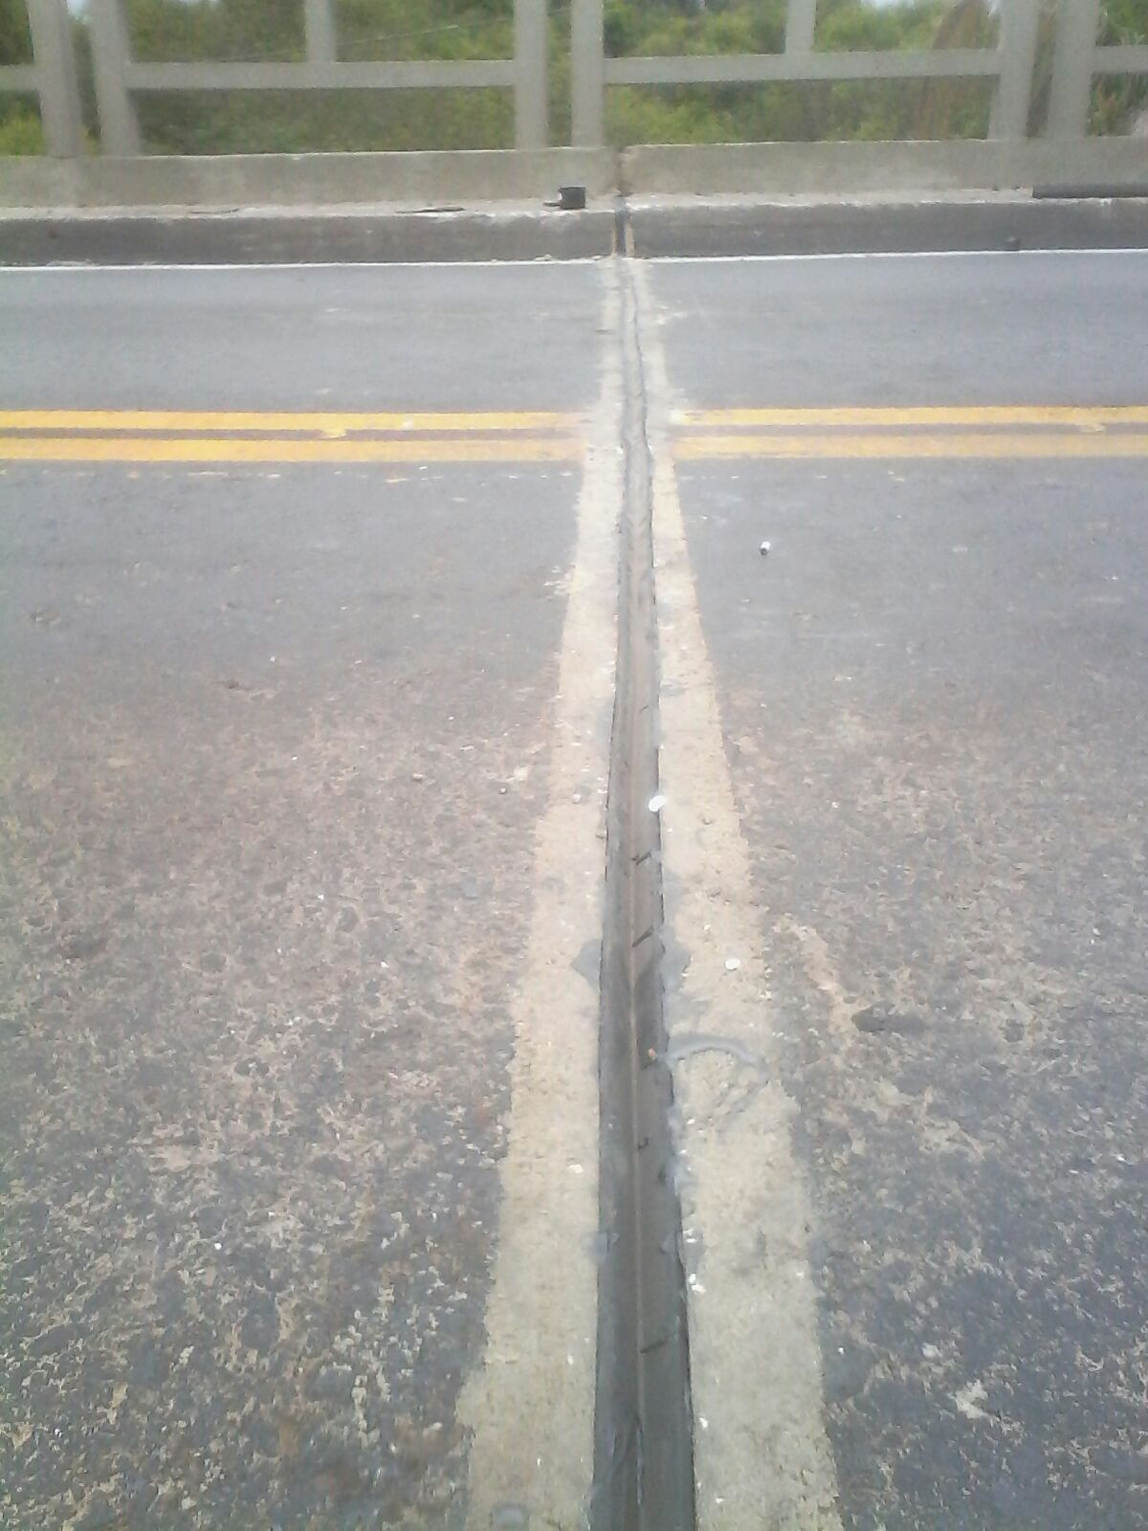 |  |  | 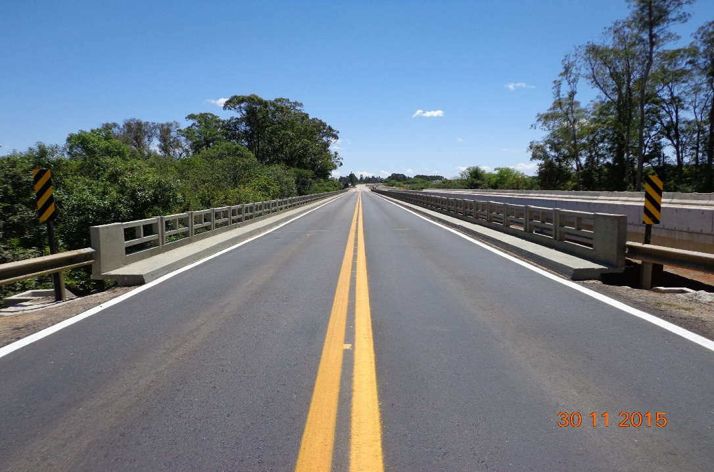
Substituição de guarda-corpo |  | Tratamento de laje e sobre-laje |  | Subsituição das juntas de dilatação Jeene |  |  | Pavimentação
3. Outros
3.1 | Drenagem e Acabamentos
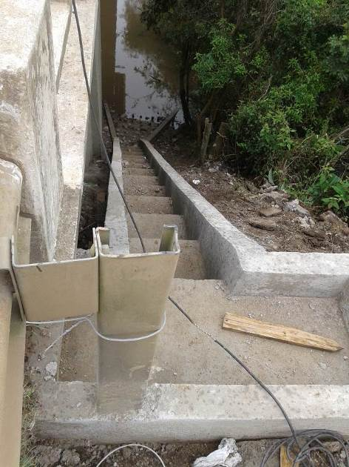 |  | 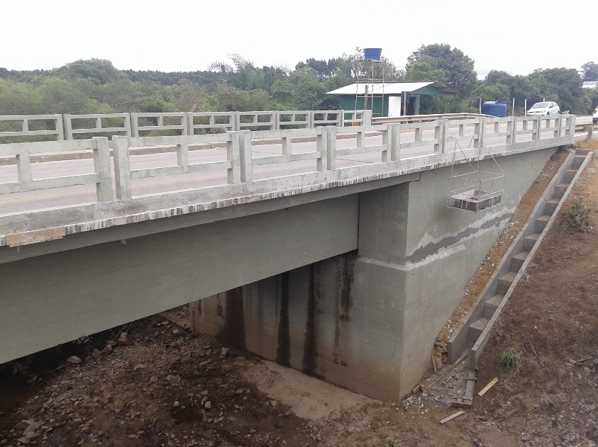
Execução de descidas d'águas em degraus |  | Execução de descidas d'águas em degraus |  |  |  |  | Pavimentação
OBSERVAÇÕES:

LEGENDA DE STATUS: C: Conforme; NC: Não Conforme; NA: Não Aplicável; SIGLAS: PER: Plano de Exploração da Rodovia

